刷单1
序号 | 姓名 | 手机号 | 订单号 | 数量 | 金额 | 截图
23 | 巫先生 | 13450735815 | 6929448379729188407 | 1 | 43
24 | 问天君 | 16609973673 | 6929422149323855009 | 1 | 43
25 | 小李子 | 13132740952 | 6929441800538363400 | 1 | 43 | 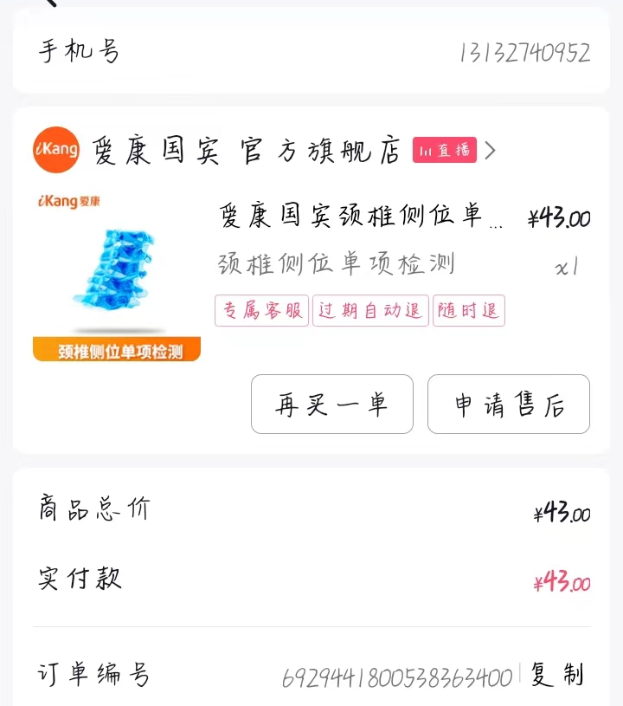
27 | 王丙堂 | 18852264999 | 6929437764298282570 | 1 | 43 | 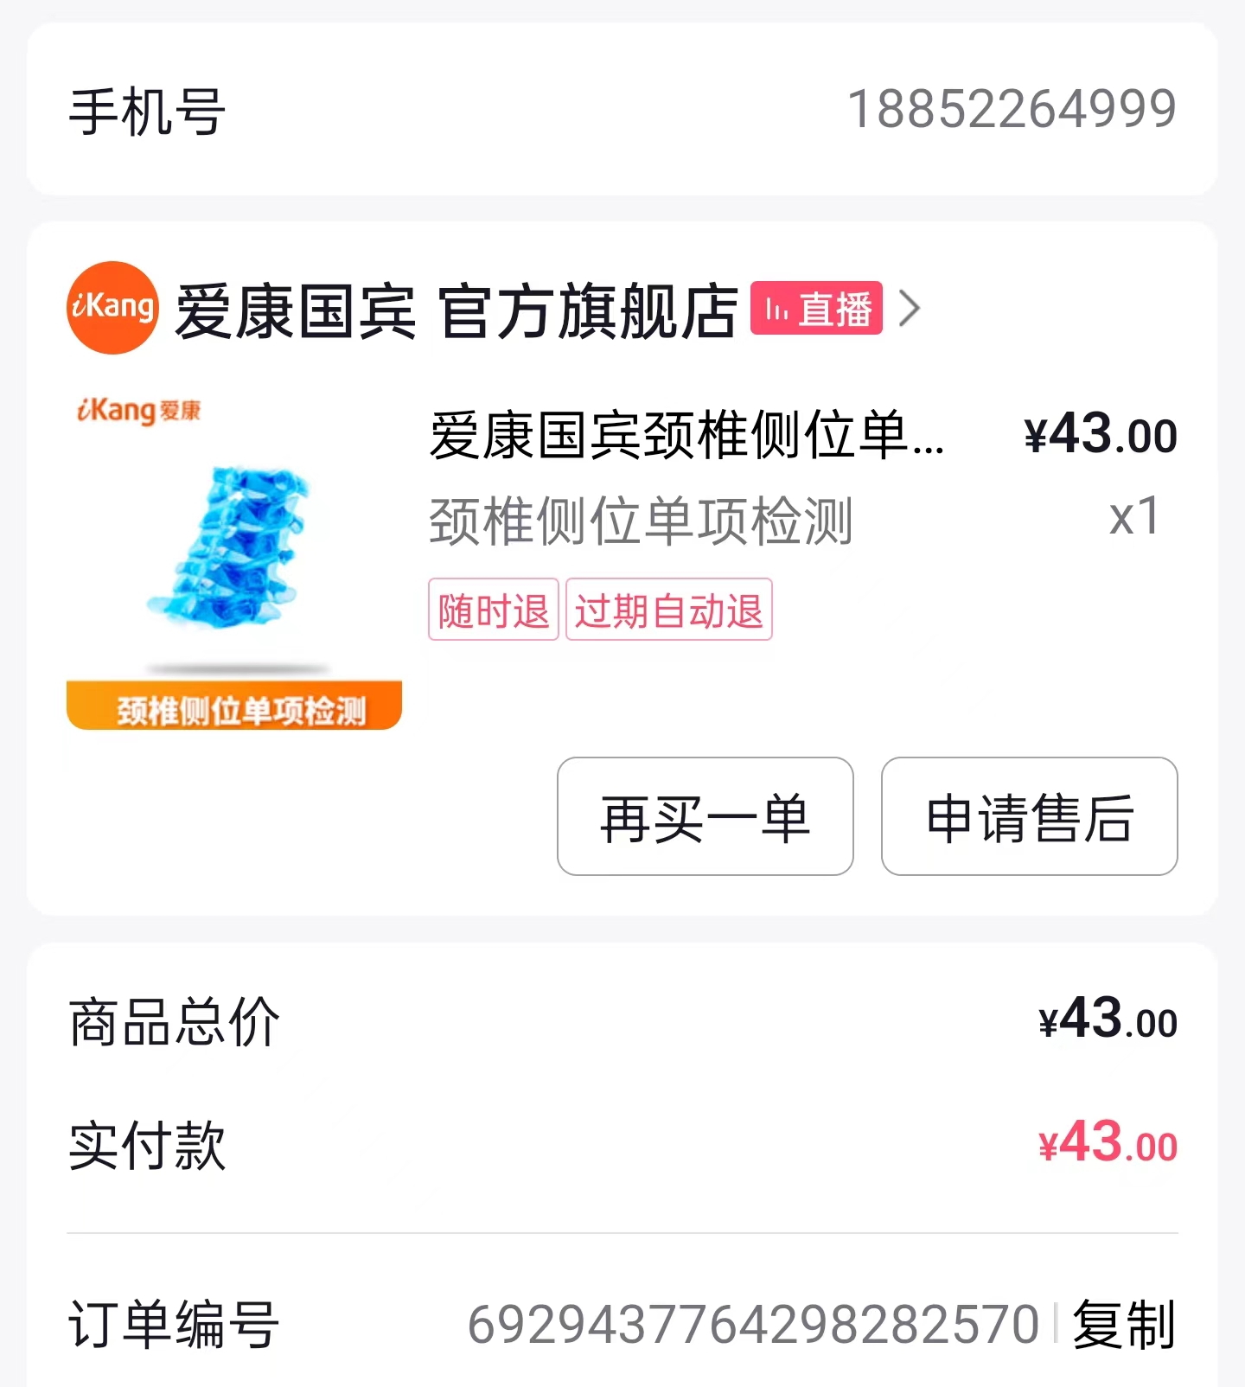
28 | 妮妮 | 17857926265 | 6929435399300978203 | 1 | 43 | 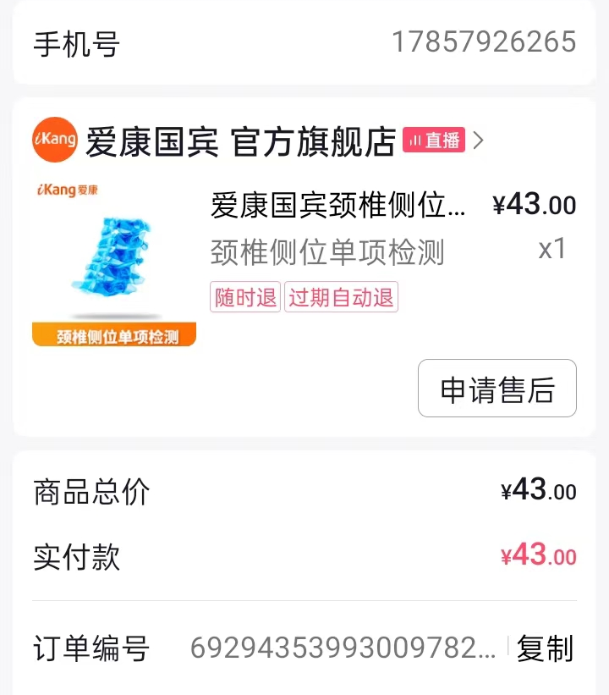
29 | 张永峰 | 18055868605 | 6929424473895277969 | 1 | 43 | 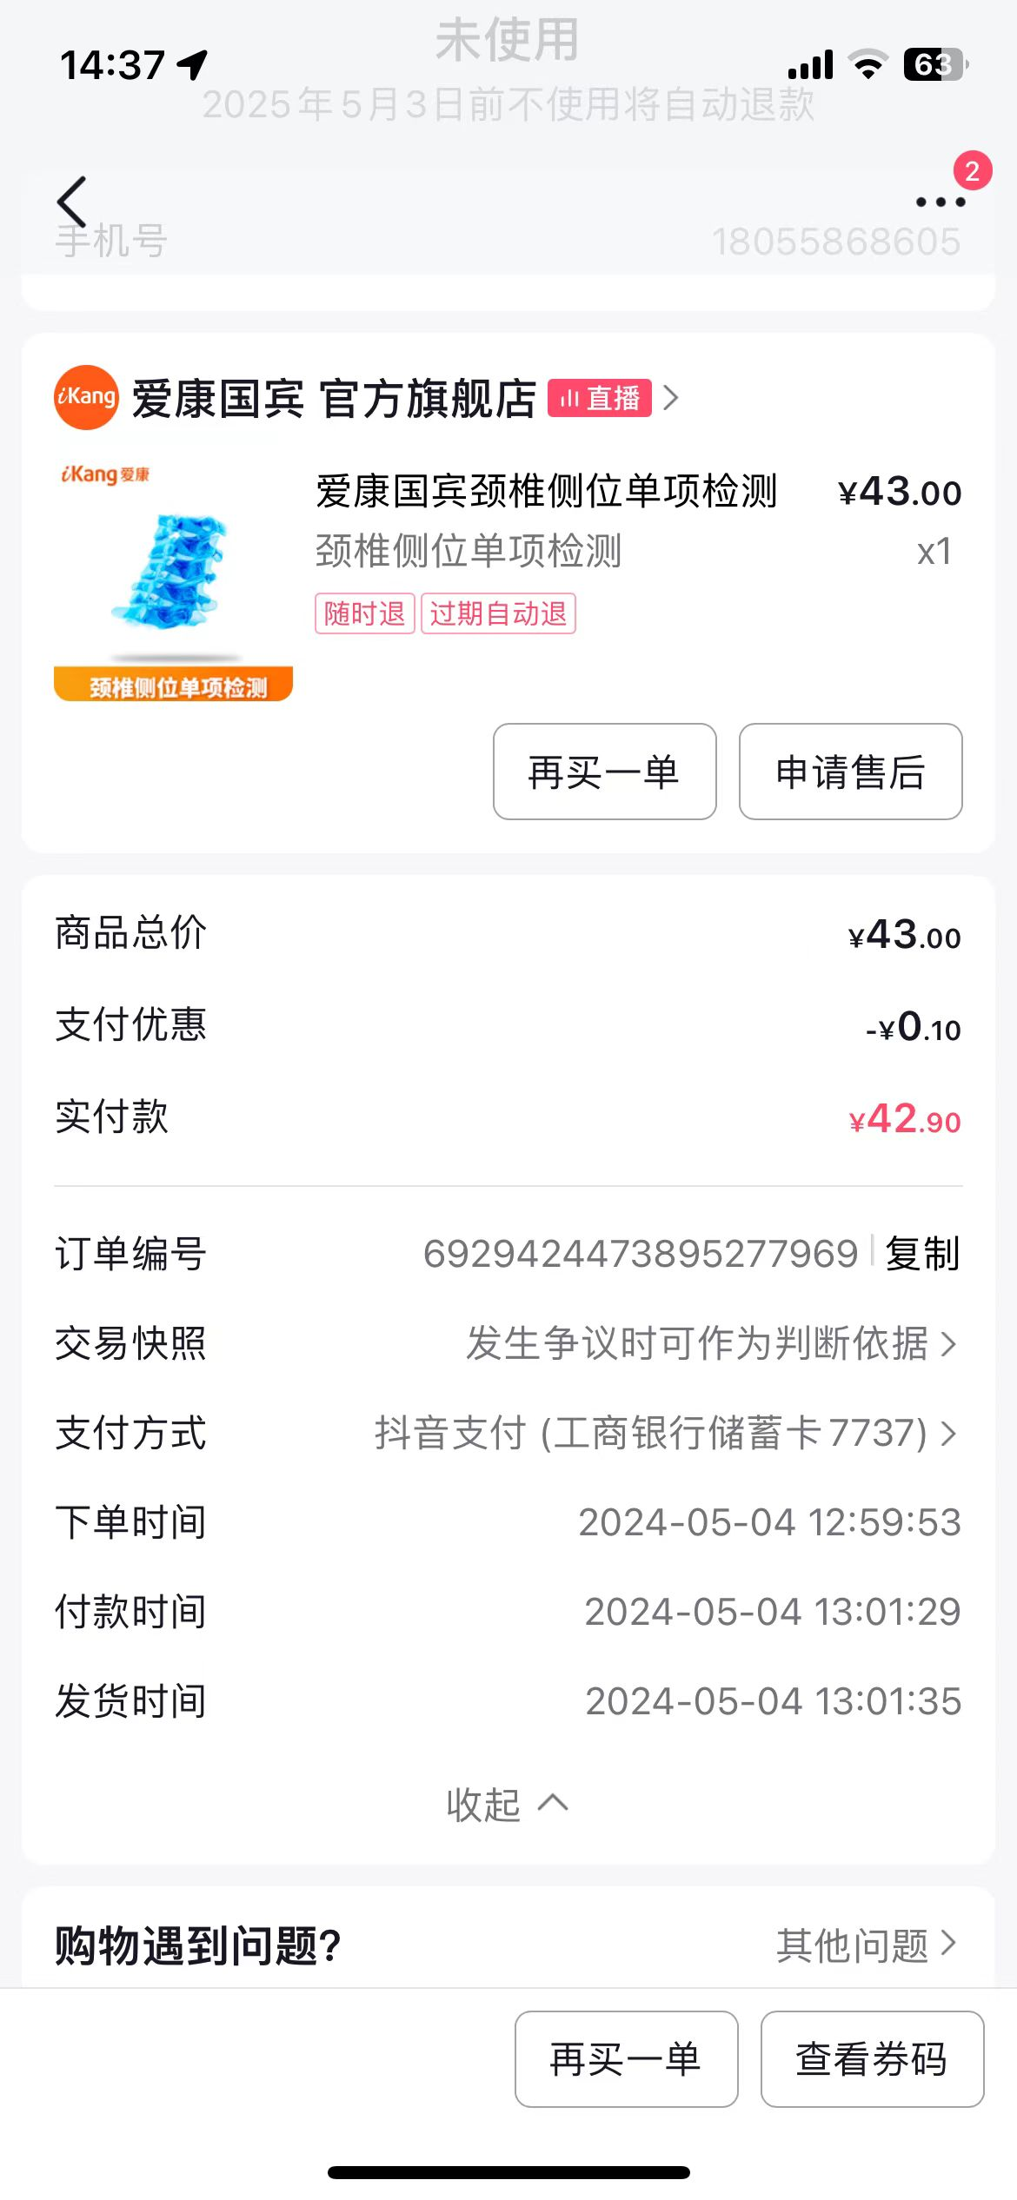
30 | 然然 | 13879065573 | 6929446070897219384 | 1 | 43
31 | 郎 | 13509738203 | 6929424412971111688 | 1 | 43 | 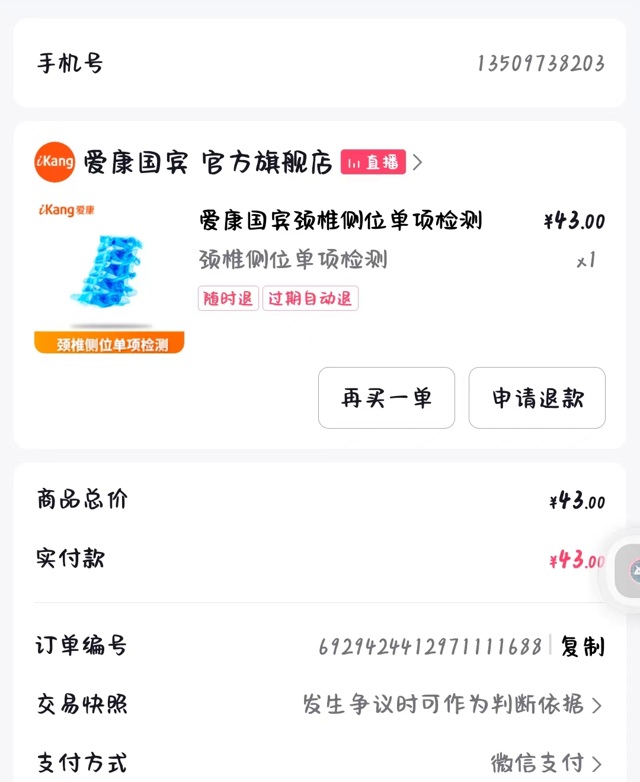
32 | 敏女士 | 15980007951 | 6929440209764750669 | 1 | 43
33 | 孙先生 | 15255102114 | 6929424420088321334 | 1 | 43
34 | 李磊 | 18121186193 | 6929429038910149638 | 1 | 43
35 | 李佳 | 13983880837 | 6929426537571292317 | 1 | 43
36 | 陶丹 | 18019900411 | 6929453058414875942 | 1 | 43
37 | 贵东 | 18676681105 | 6929437773853890273 | 1 | 43
39 | 陈冬冬 | 15256094308 | 6929446219276751974 | 1 | 43
40 | 橙子 | 18756262062 | 6929450750306883429 | 1 | 43
41 | 张笑笑 | 18385352092 | 6929450866242819503 | 1 | 43
42 | 王小标 | 18656455065 | 6929428775830820335 | 1 | 43
43 | 情令 | 17688741360 | 6929448428327801891 | 1 | 43
44 | 多肉 | 17855120416 | 6929433454965691477 | 1 | 43
 |  |  |  | 小计 | 860
 |  |  |  | 刷单费 | 100
 |  |  |  | 合计 | 960 | 